ТОТЕМЫ Экспо
ТОТЕМ 1: FORUM,LEA,ONE,MITO, BASKET |  |  |  |  |  |  | TOTEM 2: INDISSIMA, ONE,LEA,BASKET |  |  |  |  | TOTEM 3: MITO, ONE,LEA,FORUM,BASKET |  |  |  |  | TOTEM 4: INDISSIMA, ONE,LEA,FORUM,BASKET
 |  |  | РРЦ | EXPO-45 |  |  |  |  | РРЦ | EXPO-45 |  |  |  | РРЦ | EXPO-45 |  |  |  | РРЦ | EXPO-45

1 | A3618B CR |  | 6,859 | 3,772 | Forum | 1 POINT | 1 | A8820A CR | 3,799 | 2,089 | INDISSIMA | 1 | A2020A NE | 4,649 | 2,557 | MITO NE | 1 | A8820A CR | 3,799 | 2,089 | INDISSIMA
2 | A3620A CR |  | 2,903 | 1,597 | Forum |  | 2 | A88110 CR 21 | 9,433 | 5,188 | INDISSIMA | 2 | A2020B NE | 5,815 | 3,198 | MITO NE | 2 | A88110 CR 21 | 9,433 | 5,188 | INDISSIMA
3 | A36110 CR 21 |  | 4,175 | 2,296 | Forum |  | 3 | A88100 CR 21 | 9,433 | 5,188 | INDISSIMA | 3 | A2025A NC | 6,517 | 3,584 | MITO NE | 3 | A88100 CR 21 | 9,433 | 5,188 | INDISSIMA
4 | A36100 CR 21 |  | 4,175 | 2,296 | Forum |  | 4 | A88120 CR 21 | 12,865 | 7,076 | INDISSIMA | 4 | A2010N NE + R46110 | 9,333 | 5,133 | MITO NE | 4 | A8825A CR | 8,253 | 4,539 | INDISSIMA
5 | A36260 CR |  | 6,699 | 3,684 | Forum |  | 5 | A8825A CR | 8,253 | 4,539 | INDISSIMA | 5 | A2010N NE +R00100007 | 9,007 | 4,954 | MITO NE | 5 | AV120A NE | 4,127 | 2,270 | ONE NE
6 | A36140 CR 21 |  | 7,963 | 4,380 | Forum |  | 6 | A88510 CR | 12,015 | 6,608 | INDISSIMA | 6 | A2010N NE +A2012A NE 21 | 13,267 | 7,297 | MITO NE | 6 | A24110 NE 03 | 10,523 | 5,788 | ONE NE
1 | A1820B NE |  | 4,213 | 2,317 | LEA NE (черный) | 2 POINT | 1 | A2490A NE | 6,785 | 3,732 | ONE NE | 7 | AV251C NE | 12,525 | 6,889 | MITO NE | 7 | A2410A NE 03 | 10,523 | 5,788 | ONE NE
2 | A18110 NE 21 |  | 6,763 | 3,720 | LEA NE (черный) |  | 2 | A2416A NE | 18,169 | 9,993 | ONE NE | 1 | A2416A CR | 15,777 | 8,677 | ONE CR | 8 | A24250 NE | 9,249 | 5,087 | ONE NE
3 | A18100 NE 21 |  | 6,763 | 3,720 | LEA NE (черный) |  | 3 | AV120A NE | 4,127 | 2,270 | ONE NE | 2 | AV120A CR | 3,583 | 1,971 | ONE CR | 1 | A18160 CR | 10,453 | 5,749 | LEA
4 | A1825A NE |  | 7,197 | 3,958 | LEA NE (черный) |  | 4 | A24110 NE 03 | 10,523 | 5,788 | ONE NE | 3 | A24110 CR 03 | 9,103 | 5,007 | ONE CR | 2 | A1820A CR | 2,525 | 1,389 | LEA
5 | A2490A NE |  | 6,785 | 3,732 | LEA NE (черный) |  | 5 | A2410A NE 03 | 10,523 | 5,788 | ONE NE | 4 | A2410A CR 03 | 9,103 | 5,007 | ONE CR | 3 | A1820B CR | 3,653 | 2,009 | LEA
6 | A2416A NE |  | 18,169 | 9,993 | LEA NE (черный) |  | 6 | A24120 NE 03 | 13,353 | 7,344 | ONE NE | 5 | A24250 CR | 7,963 | 4,380 | ONE CR | 4 | A18110 CR 21 | 5,887 | 3,238 | LEA
7 | AV120A NE |  | 4,127 | 2,270 | LEA NE (черный) |  | 7 | A24250 NE | 9,249 | 5,087 | ONE NE | 6 | A1820A CR | 2,525 | 1,389 | LEA CR | 5 | A18100 CR 21 | 5,887 | 3,238 | LEA
8 | A24110 NE 03 |  | 10,523 | 5,788 | LEA NE (черный) |  | 8 | AV014B NE | 14,493 | 7,971 | ONE NE | 7 | A18110 CR 21 | 5,887 | 3,238 | LEA CR | 6 | A1825A CR | 6,263 | 3,445 | LEA
9 | A2410A NE 03 |  | 10,523 | 5,788 | LEA NE (черный) |  | 1 | A1818A CR | 9,867 | 5,427 | LEA CR | 8 | A18100 CR 21 | 5,887 | 3,238 | LEA CR | 7 | A18140 CR 21 | 11,893 | 6,541 | LEA
1 | A2020B CR | 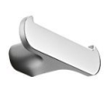 | 5,207 | 2,864 | MITO CR | 3 POINT | 2 | A18160 CR | 10,453 | 5,749 | LEA CR | 9 | A1825A CR | 6,263 | 3,445 | LEA CR | 1 | A3618B CR | 6,859 | 3,772 | FORUM
2 | A2025A CR |  | 7,829 | 4,306 | MITO CR |  | 3 | A1820A CR | 2,525 | 1,389 | LEA CR | 1 | A36160 CR | 5,305 | 2,918 | FORUM | 2 | A36160 CR | 5,305 | 2,918 | FORUM
3 | A2010N CR + R46110 |  | 8,107 | 4,459 | MITO CR |  | 4 | A1820B CR | 3,653 | 2,009 | LEA CR | 2 | A3620A CR | 2,903 | 1,597 | FORUM | 3 | A3620A CR | 2,903 | 1,597 | FORUM
4 | A2010N CR + R00100007 |  | 7,829 | 4,306 | MITO CR |  | 5 | A18110 CR 21 | 5,887 | 3,238 | LEA CR | 3 | A36110 CR 21 | 4,175 | 2,296 | FORUM | 4 | A36110 CR 21 | 4,175 | 2,296 | FORUM
5 | A2010N CR + A2012A CR 21 |  | 11,517 | 6,334 | MITO CR |  | 6 | A18100 CR 21 | 5,887 | 3,238 | LEA CR | 4 | A36100 CR 21 | 4,175 | 2,296 | FORUM | 5 | A36100 CR 21 | 4,175 | 2,296 | FORUM
6 | A2018A CR |  | 9,795 | 5,387 | MITO CR |  | 7 | A1825A CR | 6,263 | 3,445 | LEA CR | 5 | A36260 CR | 6,699 | 3,684 | FORUM | 6 | A36260 CR | 6,699 | 3,684 | FORUM
7 | AV014A CR |  | 14,493 | 7,971 | MITO CR |  | 8 | A18140 CR 21 | 11,893 | 6,541 | LEA CR | 6 | A36140 CR 21 | 7,963 | 4,380 | FORUM | 7 | A36140 CR 21 | 7,963 | 4,380 | FORUM
1 | AV251C NE |  | 12,525 | 6,889 | черный |  | 1 | A18310 NE | 10,013 | 5,507 | ЧЕРНЫЙ | 1 | AV251C CR | 11,143 | 6,129 | ХРОМ | 1 | AV251C NE | 12,525 | 6,889 | ЧЕРН
2 | AV251A AL08 |  | 12,865 | 7,076 |  | 4 Point | 2 | A1851A NE | 14,055 | 7,730 | ЧЕРНЫЙ | 2 | AV251A AL13 | 12,865 | 7,076 | ХРОМББЕЛЫЙ | 2 | AV251A AL13 | 12,865 | 7,076 | ХРОМ,БЕЛЫЙ
3 | AV231A AL13 |  | 12,015 | 6,608 |  |  | 3 | AV251C CR | 11,143 | 6,129 | ХРОМ | 3 | AV231A AL13 | 12,015 | 6,608 | ХРОМББЕЛЫЙ | 3 | AV231A AL13 | 12,015 | 6,608 | ХРОМ,БЕЛЫЙ
4 | A18510 CR |  | 10,013 | 5,507 |  |  | 4 | AV251A AL13 | 12,865 | 7,076 | ХРОМ,БЕЛЫЙ | 4 | A18510 NE | 11,593 | 6,376 | ЧЕРН | 4 | A18510 CR | 10,013 | 5,507 | ХРОМ
5 | A1851A CR |  | 12,185 | 6,702 |  |  | 5 | AV231A AL13 | 12,015 | 6,608 | ХРОМ,БЕЛЫЙ | 5 | A18310 CR | 8,715 | 4,793 | ХРОМ | 5 | A18310 CR | 8,715 | 4,793 | ХРОМ
 |  |  | 232,217 | 127,719 |  |  |  |  | 259,539 | 142,746 |  |  |  | 214,755 | 118,115 |  | 6 | A1851A CR | 12,185 | 6,702 | ХРОМ
 |  |  |  |  |  |  |  |  |  |  |  |  |  |  |  |  |  |  | 218,298 | 120,064
TOTEM 5: INDISSIMA, ONE,LEA,MITO,BASKET
 |  |  | РРЦ | EXPO-45
1 | A2018A CR |  | 9,795 | 5,387 | MITO
2 | A2020A CR |  | 4,187 | 2,303 | MITO
3 | A2020B CR |  | 5,207 | 2,864 | MITO
4 | A2025A CR |  | 7,829 | 4,306 | MITO
5 | A2010N CR + R46110 |  | 8,107 | 4,459 | MITO
6 | A2010N CR + R00100007 |  | 7,829 | 4,306 | MITO
7 | AV251A AL13 |  | 12,865 | 7,076 | хром,белый
8 | AV014A CR |  | 14,493 | 7,971 | MITO
1 | A1818A NE |  | 11,445 | 6,295 | LEA NE
2 | A1820A NE |  | 2,889 | 1,589 | LEA NE
3 | A1820B NE |  | 4,213 | 2,317 | LEA NE
4 | A18110 NE 21 |  | 6,763 | 3,720 | LEA NE
5 | A18100 NE 21 |  | 6,763 | 3,720 | LEA NE
6 | AV251C NE |  | 12,525 | 6,889 | черн
7 | A18510 NE |  | 11,593 | 6,376 | черн
8 | A1825A NE |  | 7,197 | 3,958 | LEA NE
9 | A1814BNE21 |  | 13,789 | 7,584 | LEA NE
1 | A8820A CR |  | 3,799 | 2,089 | INDISSIMA
2 | A88110 CR 21 |  | 9,433 | 5,188 | INDISSIMA
3 | A88100 CR 21 |  | 9,433 | 5,188 | INDISSIMA
4 | A88120 CR 21 |  | 12,865 | 7,076 | INDISSIMA
5 | A8825A CR |  | 8,253 | 4,539 | INDISSIMA
6 | A1851A CR |  | 12,185 | 6,702 | INDISSIMA
7 | A88510 CR |  | 12,015 | 6,608 | INDISSIMA
1 | A2490A NE |  | 6,785 | 3,732 | ONE NE
2 | A2416A NE |  | 18,169 | 9,993 | ONE NE
3 | AV120A NE |  | 4,127 | 2,270 | ONE NE
4 | A24110 NE 03 |  | 10,523 | 5,788 | ONE NE
5 | A2410A NE 03 |  | 10,523 | 5,788 | ONE NE
7 | A24250 NE |  | 9,249 | 5,087 | ONE NE
8 | AV014B NE |  | 14,493 | 7,971 | ONE NE
 |  |  | 289,341 | 159,138

MY ART
 |  |  | Торговое агентство Европейских брендов info@plumberia.ru
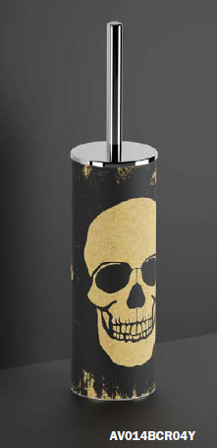 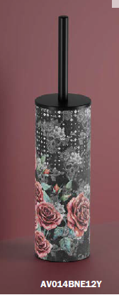 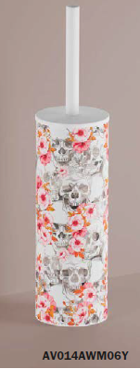 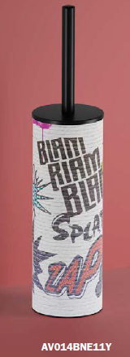 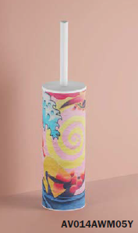 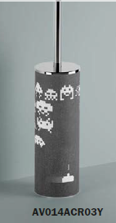 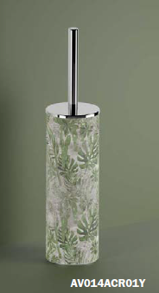 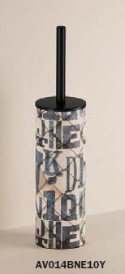 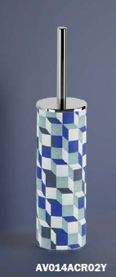 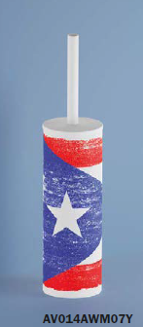 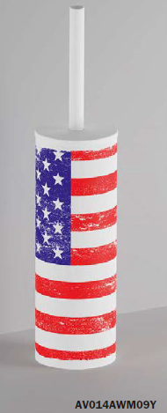 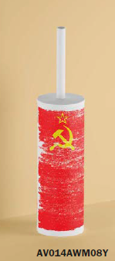
 | Артикул | Цвет | Накладка/материал | Описание | ФОТО | РРЦ Руб c 01.01.2026
MY ART | AV014ACR01Y | 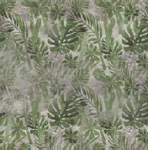 хром | полипропилен/латунь | AURORA Отдельно стоящий держатель для туалетной щетки | 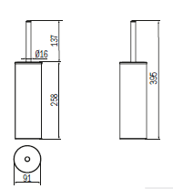 | 22,415
MY ART | AV014ACR02Y | хром | полипропилен/латунь | CUBIK Отдельно стоящий держатель для туалетной щетки | 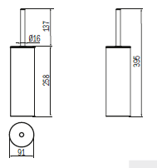 | 22,415
MY ART | AV014ACR03Y | хром | полипропилен/латунь | GAME OVER Отдельно стоящий держатель для туалетной щетки | 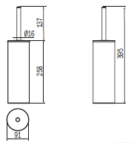 | 22,415
MY ART | AV014BCR04Y | хром | полипропилен/латунь | SKULL Отдельно стоящий держатель для туалетной щетки |  | 22,415
MY ART | AV014AWM05Y | белый матов | полипропилен/латунь | CARTOON Отдельно стоящий держатель для туалетной щетки |  | 22,415
MY ART | AV014AWM06Y | 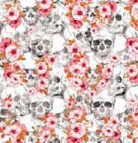 белый матов | полипропилен/латунь | CALVARIAM Отдельно стоящий держатель для туалетной щетки |  | 22,415
MY ART | AV014AWM07Y | белый матовый | полипропилен/латунь | CUBA Отдельно стоящий держатель для туалетной щетки |  | 22,415
MY ART | AV014AWM08Y | белый матовый | полипропилен/латунь | URSS Отдельно стоящий держатель для туалетной щетки |  | 22,415
MY ART | AV014AWM09Y | белый матовый | полипропилен/латунь | USA Отдельно стоящий держатель для туалетной щетки |  | 22,415
MY ART | AV014BNE10Y | черный матовый | полипропилен/латунь | TYPO Отдельно стоящий держатель для туалетной щетки |  | 22,415
MY ART | AV014BNE11Y | 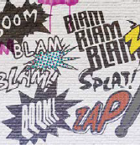 черный матовый | полипропилен/латунь | GRAFFITI Отдельно стоящий держатель для туалетной щетки |  | 22,415
MY ART | AV014BNE12Y | черный матовый | полипропилен/латунь | LA SANTA Отдельно стоящий держатель для туалетной щетки |  | 22,415

MY SECRET
 |  |  | Торговое агентство Европейских брендов info@plumberia.ru
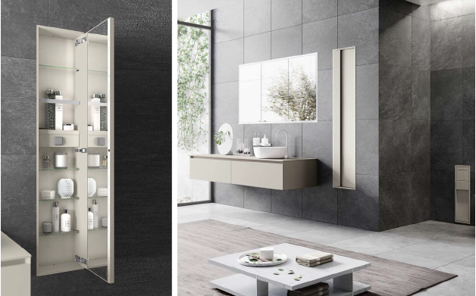 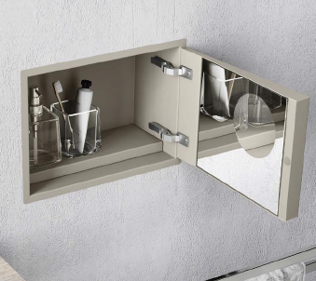 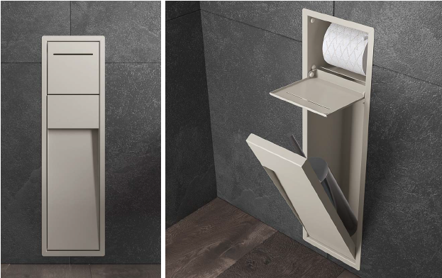 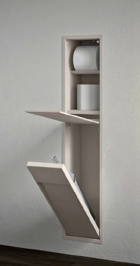
 | Артикул | Цвет |  | Накладка/ материал | Описание | ФОТО | РРЦ Руб c 01.01.2026
 | MY SECRET DESIGN GREY ID
 | AQ - Матовый лак AQUAMARINA AX - Матовый лак AVORIO BN - Матовый лак BRUNO BX - Матовый лак BLANCO CE - Матовый лак CEMENTO CX - Матовый лак CRETA GD - Матовый лак GIADA MP - Матовый лак PERLA NX - Матовый лак черный TL - Матовый лак Terra di Luna
MY SECRET | A80750 | AQ - Матовый лак AQUAMARINA AX - Матовый лак AVORIO BN - Матовый лак BRUNO BX - Матовый лак BLANCO CE - Матовый лак CEMENTO CX - Матовый лак CRETA GD - Матовый лак GIADA MP - Матовый лак PERLA NX - Матовый лак черный TL - Матовый лак Terra di Luna |  | нержавеющая сталь | Встраиваемый модуль с держателем щеток и дозатором мыла | 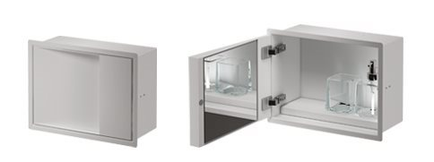 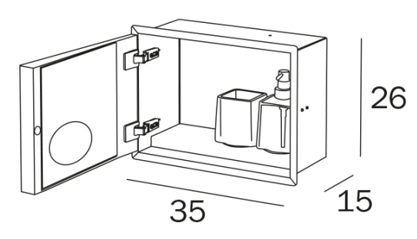 | 63,195
MY SECRET | VT00304000 |  |  | нержавеющая сталь | Подрамник для арт. А80750. Обязательный подрамник для установки в гипсокартон. Ниши |  | 7,743
MY SECRET | A8085A | AQ - Матовый лак AQUAMARINA AX - Матовый лак AVORIO BN - Матовый лак BRUNO BX - Матовый лак BLANCO CE - Матовый лак CEMENTO CX - Матовый лак CRETA GD - Матовый лак GIADA MP - Матовый лак PERLA NX - Матовый лак черный TL - Матовый лак Terra di Luna |  | нержавеющая сталь | Встраиваемый модуль с держателем рулона и держателем туалетной щетки серии My Love | 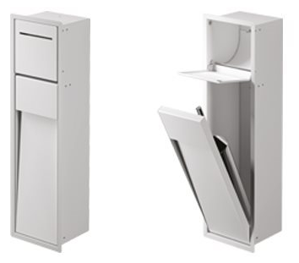 | 73,027
MY SECRET | A8085B | AQ - Матовый лак AQUAMARINA AX - Матовый лак AVORIO BN - Матовый лак BRUNO BX - Матовый лак BLANCO CE - Матовый лак CEMENTO CX - Матовый лак CRETA GD - Матовый лак GIADA MP - Матовый лак PERLA NX - Матовый лак черный TL - Матовый лак Terra di Luna |  | нержавеющая сталь | Встраиваемый модуль с держателем рулона и гидроершиком | 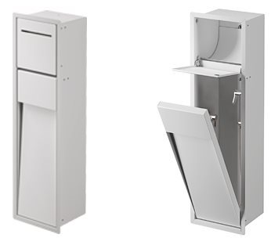 | 77,237
MY SECRET | VT00301000 |  |  | нержавеющая сталь | Подрамник для арт. A8085A и A8085B. обязательный подрамник для установки в гипсокартонные ниши |  | 8,435
MY SECRET | A8085C | AQ - Матовый лак AQUAMARINA AX - Матовый лак AVORIO BN - Матовый лак BRUNO BX - Матовый лак BLANCO CE - Матовый лак CEMENTO CX - Матовый лак CRETA GD - Матовый лак GIADA MP - Матовый лак PERLA NX - Матовый лак черный TL - Матовый лак Terra di Luna |  | нержавеющая сталь | Встраиваемый модуль с держателем рулона, нишей для запасного рулона и держателем туалетной щетки серии My Love | 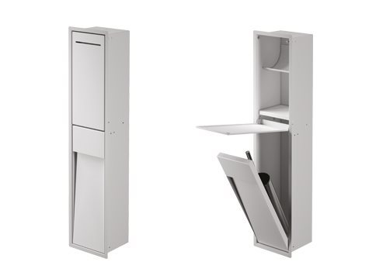 | 82,857
MY SECRET | A8085D | AQ - Матовый лак AQUAMARINA AX - Матовый лак AVORIO BN - Матовый лак BRUNO BX - Матовый лак BLANCO CE - Матовый лак CEMENTO CX - Матовый лак CRETA GD - Матовый лак GIADA MP - Матовый лак PERLA NX - Матовый лак черный TL - Матовый лак Terra di Luna |  | нержавеющая сталь | Встраиваемый модуль с держателем рулона, нишей для запасного рулона и гидроершиком | 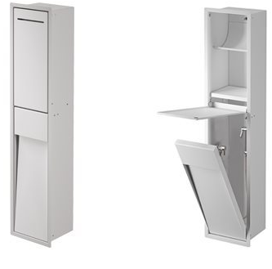 | 87,069
MY SECRET | VT00302000 |  |  | нержавеющая сталь | Подрамник для арт. A8085C и A8085D. обязательный подрамник для установки в гипсокартонные ниши |  | 8,435
MY SECRET | A8035A | AQ - Матовый лак AQUAMARINA AX - Матовый лак AVORIO BN - Матовый лак BRUNO BX - Матовый лак BLANCO CE - Матовый лак CEMENTO CX - Матовый лак CRETA GD - Матовый лак GIADA MP - Матовый лак PERLA NX - Матовый лак черный TL - Матовый лак Terra di Luna |  | нержавеющая сталь | Встраиваемый модуль со стеклянными полками, поворотная дверь с внутренним зеркалом |  | 115,143
MY SECRET | A8035B | AQ - Матовый лак AQUAMARINA AX - Матовый лак AVORIO BN - Матовый лак BRUNO BX - Матовый лак BLANCO CE - Матовый лак CEMENTO CX - Матовый лак CRETA GD - Матовый лак GIADA MP - Матовый лак PERLA NX - Матовый лак черный TL - Матовый лак Terra di Luna |  | нержавеющая сталь | Встраиваемый модуль со стеклянными полками, с держателем для фена, поворотная дверь с внутренним зеркалом |  | 130,603
MY SECRET | A8035С | AQ - Матовый лак AQUAMARINA AX - Матовый лак AVORIO BN - Матовый лак BRUNO BX - Матовый лак BLANCO CE - Матовый лак CEMENTO CX - Матовый лак CRETA GD - Матовый лак GIADA MP - Матовый лак PERLA NX - Матовый лак черный TL - Матовый лак Terra di Luna |  | нержавеющая сталь | Встраиваемый модуль со стеклянными полками |  | 77,237
MY SECRET | VT00303000 |  |  | нержавеющая сталь | Подрамник для арт.A8035A, A8035B, A8035C . обязательный подрамник для установки в гипсокартонные ниши |  | 10,547
MY SECRET | A80760 | AQ - Матовый лак AQUAMARINA AX - Матовый лак AVORIO BN - Матовый лак BRUNO BX - Матовый лак BLANCO CE - Матовый лак CEMENTO CX - Матовый лак CRETA GD - Матовый лак GIADA MP - Матовый лак PERLA NX - Матовый лак черный TL - Матовый лак Terra di Luna |  | нержавеющая сталь | ПОЛУвстраиваемый модуль с держателем щеток и дозатором мыла |  | 78,925
MY SECRET | VT00308000 |  |  | нержавеющая сталь | Подрамник для арт. А80760. Обязательный подрамник для установки в гипсокартон. Ниши |  | 7,027
MY SECRET | A8086A | AQ - Матовый лак AQUAMARINA AX - Матовый лак AVORIO BN - Матовый лак BRUNO BX - Матовый лак BLANCO CE - Матовый лак CEMENTO CX - Матовый лак CRETA GD - Матовый лак GIADA MP - Матовый лак PERLA NX - Матовый лак черный TL - Матовый лак Terra di Luna |  | нержавеющая сталь | ПОЛУвстраиваемый модуль с держателем рулона и держателем туалетной щетки серии My Love | 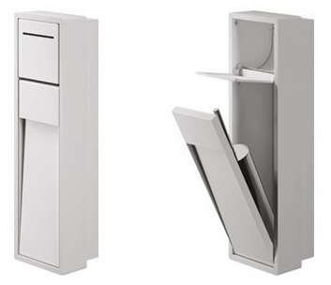 | 91,279
MY SECRET | VT00305000 |  |  | нержавеющая сталь | Подрамник для арт. A8086A обязательный подрамник для установки в гипсокартонные ниши |  | 7,743
MY SECRET | A8086C | AQ - Матовый лак AQUAMARINA AX - Матовый лак AVORIO BN - Матовый лак BRUNO BX - Матовый лак BLANCO CE - Матовый лак CEMENTO CX - Матовый лак CRETA GD - Матовый лак GIADA MP - Матовый лак PERLA NX - Матовый лак черный TL - Матовый лак Terra di Luna |  | нержавеющая сталь | ПОЛУвстраиваемый модуль с держателем рулона, нишей для запасного рулона и держателем туалетной щетки серии My Love | 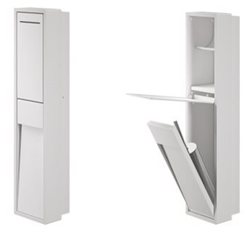 | 103,489
MY SECRET | VT00306000 |  |  | нержавеющая сталь | Подрамник для арт. A8086С обязательный подрамник для установки в гипсокартонные ниши |  | 7,743
MY SECRET | A8036A | AQ - Матовый лак AQUAMARINA AX - Матовый лак AVORIO BN - Матовый лак BRUNO BX - Матовый лак BLANCO CE - Матовый лак CEMENTO CX - Матовый лак CRETA GD - Матовый лак GIADA MP - Матовый лак PERLA NX - Матовый лак черный TL - Матовый лак Terra di Luna |  | нержавеющая сталь | ПОЛУвстраиваемый модуль со стеклянными полками, поворотная дверь с внутренним зеркалом | 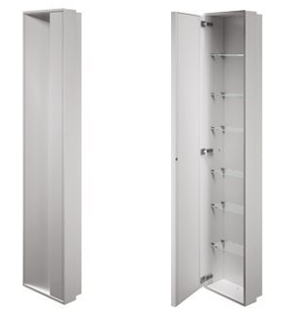 | 143,929
MY SECRET | A8036B | AQ - Матовый лак AQUAMARINA AX - Матовый лак AVORIO BN - Матовый лак BRUNO BX - Матовый лак BLANCO CE - Матовый лак CEMENTO CX - Матовый лак CRETA GD - Матовый лак GIADA MP - Матовый лак PERLA NX - Матовый лак черный TL - Матовый лак Terra di Luna |  | нержавеющая сталь | ПОЛУвстраиваемый модуль со стеклянными полками, с держателем для фена, поворотная дверь с внутренним зеркалом | 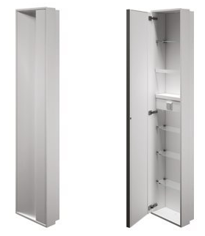 | 163,165
MY SECRET | A8036С | AQ - Матовый лак AQUAMARINA AX - Матовый лак AVORIO BN - Матовый лак BRUNO BX - Матовый лак BLANCO CE - Матовый лак CEMENTO CX - Матовый лак CRETA GD - Матовый лак GIADA MP - Матовый лак PERLA NX - Матовый лак черный TL - Матовый лак Terra di Luna |  | нержавеющая сталь | ПОЛУвстраиваемый модуль со стеклянными полками |  | 96,475
MY SECRET | VT00307000 |  |  | нержавеющая сталь | Подрамник для арт.A8036A, A8036B, A8036C . обязательный подрамник для установки в гипсокартонные ниши |  | 9,833
MY SECRET | A8037A-левый A8038A-правый | AQ - Матовый лак AQUAMARINA AX - Матовый лак AVORIO BN - Матовый лак BRUNO BX - Матовый лак BLANCO CE - Матовый лак CEMENTO CX - Матовый лак CRETA GD - Матовый лак GIADA MP - Матовый лак PERLA NX - Матовый лак черный TL - Матовый лак Terra di Luna |  | нержавеющая сталь | модуль со стеклянными полками, поворотная дверь с внутренним зеркалом (НА ФОТО ЛЕВЫЙ) |  | 151,647
MY SECRET | A8037B - левый A8038B - правый | AQ - Матовый лак AQUAMARINA AX - Матовый лак AVORIO BN - Матовый лак BRUNO BX - Матовый лак BLANCO CE - Матовый лак CEMENTO CX - Матовый лак CRETA GD - Матовый лак GIADA MP - Матовый лак PERLA NX - Матовый лак черный TL - Матовый лак Terra di Luna |  | нержавеющая сталь | модуль со стеклянными полками, с держателем для фена, поворотная дверь с внутренним зеркалом (НА ФОТО ЛЕВЫЙ) |  | 172,013
MY SECRET | A8037C | AQ - Матовый лак AQUAMARINA AX - Матовый лак AVORIO BN - Матовый лак BRUNO BX - Матовый лак BLANCO CE - Матовый лак CEMENTO CX - Матовый лак CRETA GD - Матовый лак GIADA MP - Матовый лак PERLA NX - Матовый лак черный TL - Матовый лак Terra di Luna |  | нержавеющая сталь | модуль со стеклянными полками |  | 101,389

MY MIRROR
 |  |  | Торговое агентство Европейских брендов info@plumberia.ru
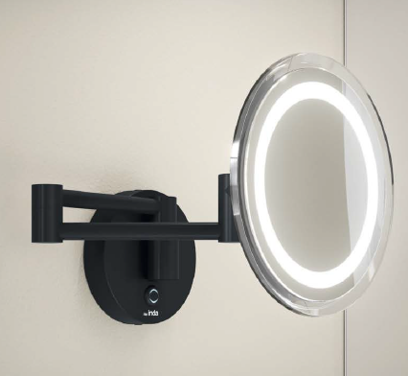 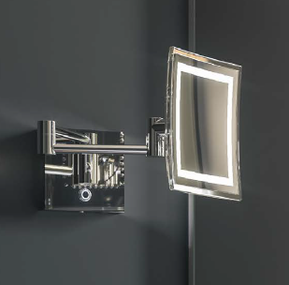
 | Артикул | Цвет | Накладка/ материал | Описание | ФОТО | РРЦ Руб c 01.01.2026
MY MIRROR | AV258ACR | хром | латунь | Настенное увеличительное зеркало с откидной рукояткой и сенсорным переключением | 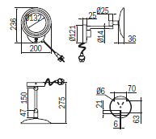 | 47,977
MY MIRROR | AV258ANE | черный матовый | латунь |  |  | 53,135
MY MIRROR | AV258BCR | хром | латунь | Настенное увеличительное зеркало на поворотном выдвижном креплении переключением |  | 51,413
MY MIRROR | AV258PCR | хром | латунь | Увеличительное зеркало с подставкой и сенсорным переключением | 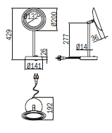 | 44,543
MY MIRROR | AV258CCR | хром | латунь | Настенное увеличительное зеркало на поворотном выдвижном креплении переключением | 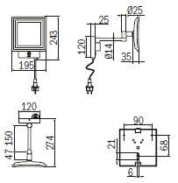 | 54,833
MY MIRROR | AV258CNE | черный матовый | латунь |  |  | 59,967
MY MIRROR | AV258DCR | хром | латунь | Настенное увеличительное зеркало на поворотном выдвижном креплении переключением | 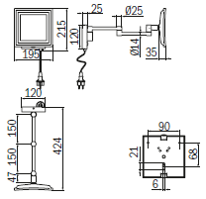 | 58,257
MY MIRROR | AV258QCR | хром | латунь | Увеличительное зеркало с подставкой и сенсорным переключением | 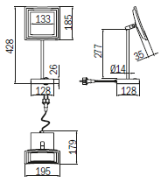 | 51,413
MY MIRROR | AV158CCR | хром | латунь | Настенное увеличительное зеркало с двойным шарнирным рычагом |  | 42,417
MY MIRROR | AV1580CR | хром | латунь | Настенное увеличительное зеркало с шарнирным кронштейном и кнопкой включения/выключения |  | 35,269
MY MIRROR | AV058XCR | хром | латунь | Настенное увеличительное зеркало на направляющей планке | 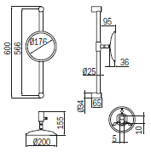 | 27,429
MY MIRROR | AV058YCR | хром | латунь | Настенное увеличительное зеркало на направляющей планке | 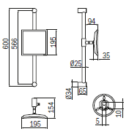 | 29,129
MY MIRROR | AV058FCR | хром | латунь | Настенное увеличительное зеркало с шарнирным кронштейном |  | 17,149
MY MIRROR | AV058MCR | хром | латунь | Настенное увеличительное зеркало с двойным шарнирным кронштейном |  | 24,433
MY MIRROR | AV058QCR | хром | латунь | Увеличительное зеркало с подставкой | 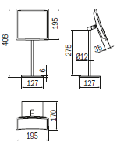 | 25,839
MY MIRROR | AV058CCR | хром | латунь | Настенное увеличительное зеркало с двойным шарнирным рычагом. Двустороннее, поворотное |  | 22,283
MY MIRROR | AV058ECR | хром | латунь | Настенное увеличительное зеркало с шарнирным кронштейном | 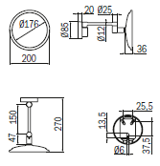 | 15,439
MY MIRROR | AV058ENE | черный матовый | латунь |  |  | 20,573
MY MIRROR | AV058LCR | хром | латунь | Настенное увеличительное зеркало с двойным шарнирным кронштейном |  | 22,575
MY MIRROR | AV058PCR | хром | латунь | Увеличительное зеркало с подставкой | 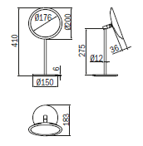 | 23,667
MY MIRROR | AV058PNE | черный матовый | латунь |  |  | 25,717

CLAIRE New
 |  |  |  | Торговое агентство Европейских брендов info@plumberia.ru
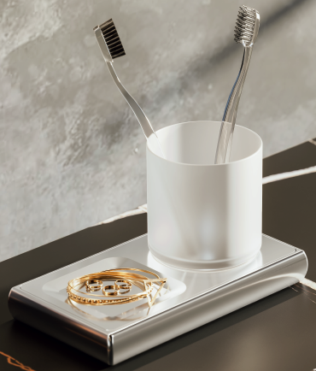 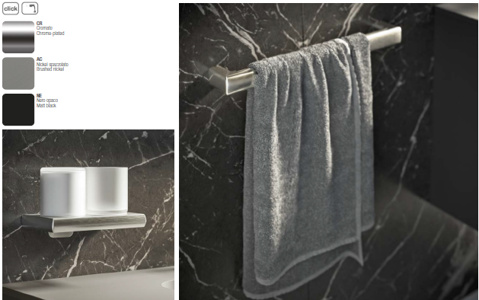 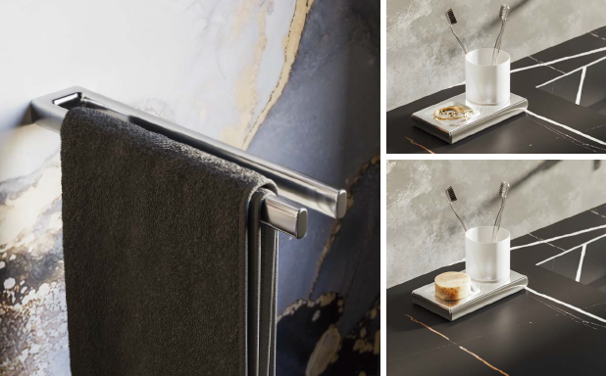
 |  | Артикул | Цвет | Накладка/ материал | Описание | ФОТО | РРЦ Руб c 01.01.2026
NEW | CLAIRE | A7118ACR | хром | латунь | Полотенцедержатель 32см | 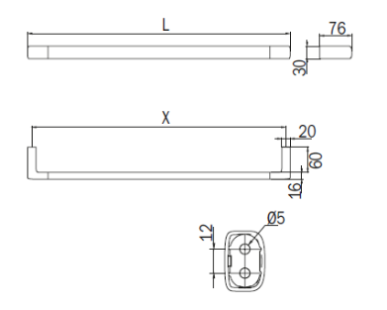 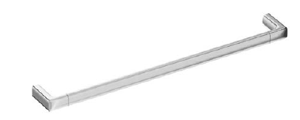 | 9,709
NEW | CLAIRE | A7118ANE | черный матовый | латунь |  |  | 11,045
NEW | CLAIRE | A7118AAC | никель брашированный | латунь |  |  | 12,987
NEW | CLAIRE | A7118BCR | хром | латунь | Полотенцедержатель 47см |  | 10,437
NEW | CLAIRE | A7118BNE | черный матовый | латунь |  |  | 12,015
NEW | CLAIRE | A7118BAC | никель брашированный | латунь |  |  | 14,079
NEW | CLAIRE | A7118CCR | хром | латунь | Полотенцедержатель 62см |  | 11,167
NEW | CLAIRE | A7118CNE | черный матовый | латунь |  |  | 12,987
NEW | CLAIRE | A7118CAC | никель брашированный | латунь |  |  | 15,173
NEW | CLAIRE | A7118DCR | хром | латунь | Полотенцедержатель 82 см |  | 12,015
NEW | CLAIRE | A7118DNE | черный матовый | латунь |  |  | 13,957
NEW | CLAIRE | A7118DAC | никель брашированный | латунь |  |  | 16,385
NEW | CLAIRE | A71150CR | хром | латунь | Фиксированный полотенцедержатель |  | 8,739
NEW | CLAIRE | A71150NE | черный матовый | латунь |  |  | 10,317
NEW | CLAIRE | A71150AC | никель брашированный | латунь |  |  | 13,229
NEW | CLAIRE | A7115ACR | хром | латунь | Фиксированный двойной полотенцедержатель |  | 14,443
NEW | CLAIRE | A7115ANE | черный матовый | латунь |  |  | 16,627
NEW | CLAIRE | A7115AAC | никель брашированный | латунь |  |  | 21,483
NEW | CLAIRE | A71180CR | хром | латунь | Двойной полотенцедержатель |  | 11,167
NEW | CLAIRE | A71180NE | черный матовый | латунь |  |  | 12,987
NEW | CLAIRE | A71180AC | никель брашированный | латунь |  |  | 15,173
NEW | CLAIRE | A7120ACR | хром | латунь | Крючок для одежды |  | 3,277
NEW | CLAIRE | A7120ANE | черный матовый | латунь |  |  | 3,763
NEW | CLAIRE | A7120AAC | никель брашированный | латунь |  |  | 4,369
NEW | CLAIRE | A7120BCR | хром | латунь | Двойной крючок для одежды |  | 4,977
NEW | CLAIRE | A7120BNE | черный матовый | латунь |  |  | 5,705
NEW | CLAIRE | A7120BAC | никель брашированный | латунь |  |  | 7,403
NEW | CLAIRE | A7178ACR 04 | хром/черное стекло | латунь | Настенный держатель для стаканов с правым держателем для мыла/предметов |  | 15,173
NEW | CLAIRE | A7178ACR 21 | хром/сатинированное стекло | латунь | Настенный держатель для стаканов с правым держателем для мыла/предметов |  | 14,443
NEW | CLAIRE | A7178ANE 04 | черный матовый/черное стекло | латунь | Настенный держатель для стаканов с правым держателем для мыла/предметов |  | 17,477
NEW | CLAIRE | A7178ANE 21 | черный матовый/сатинированное стекло | латунь | Настенный держатель для стаканов с правым держателем для мыла/предметов |  | 16,749
NEW | CLAIRE | A7178AAC 04 | никель брашированный/черное стекло | латунь | Настенный держатель для стаканов с правым держателем для мыла/предметов |  | 22,453
NEW | CLAIRE | A7178AAC 21 | никель брашированный/сатинированное стекло | латунь | Настенный держатель для стаканов с правым держателем для мыла/предметов |  | 21,725
NEW | CLAIRE | A7178BCR 04 | хром/черное стекло | латунь | Настенный держатель для стаканов с левым держателем для мыла/предметов |  | 15,173
NEW | CLAIRE | A7178BCR 21 | хром/сатинированное стекло | латунь | Настенный держатель для стаканов с левым держателем для мыла/предметов |  | 14,443
NEW | CLAIRE | A7178BNE 04 | черный матовый/черное стекло | латунь | Настенный держатель для стаканов с левым держателем для мыла/предметов |  | 17,477
NEW | CLAIRE | A7178BNE 21 | черный матовый/сатинированное стекло | латунь | Настенный держатель для стаканов с левым держателем для мыла/предметов |  | 16,749
NEW | CLAIRE | A7178BAC 04 | никель брашированный/черное стекло | латунь | Настенный держатель для стаканов с левым держателем для мыла/предметов |  | 22,453
NEW | CLAIRE | A7178BAC 21 | никель брашированный/сатинированное стекло | латунь | Настенный держатель для стаканов с левым держателем для мыла/предметов |  | 21,725
NEW | CLAIRE | A7178CCR 04 | хром/черное стекло | латунь | Настенный рычажный дозатор мыла с правым дозатором |  | 17,477
NEW | CLAIRE | A7178CCR 21 | хром/сатинированное стекло | латунь | Настенный рычажный дозатор мыла с правым дозатором |  | 16,749
...

